UC001_001
返回首页

输入操作描述 | 输入内容 | 输出结果 | 注意事项
1.功能菜单，进入汇率转换方案界面 | 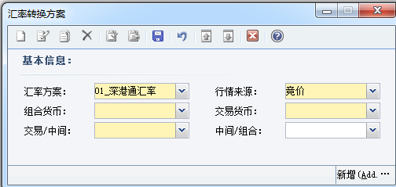 | 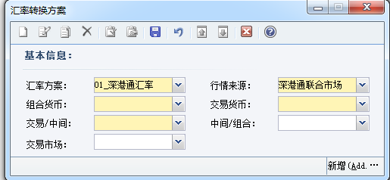 | 增加交易市场字段 ，默认为非必输，且只有当交易/中间为 沪港通或深港通交易市场时才可见,即：选择深港通或港股通市场界面才能自动 加载出交易市场；SET界面和LIST界面都要加,
2.分别手工维护汇率转换方案港币/人民币来源港股通联合市场和深港通联合市场的方案（或者直接刷脚本） |  | 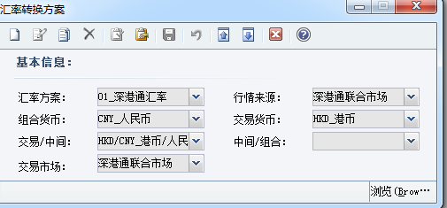 1.s | 汇率转换方案港币/人民币来源深港通联合市场的方案
 |  | 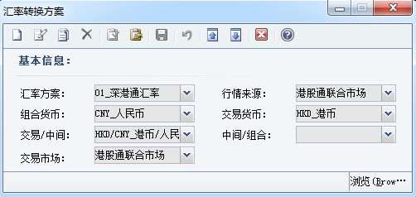 | 汇率转换方案港币/人民币来源港股通联合市场的方案
 |  | 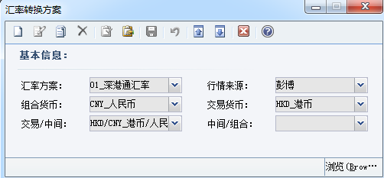 | 维护一条交易市场为空的方案

UC001_002
返回首页

输入操作描述 | 输入内容 | 输出结果 | 注意事项
1.功能菜单，进入估值汇率行情界面，查看估值汇率行情-汇率行情浏览界面是否在‘组合币种’字段后增加交易市场字段 |  |  | 1.浏览界面在‘组合币种’字段后增加交易市场字段
2.查看set界面是否增加交易市场字段 |  | 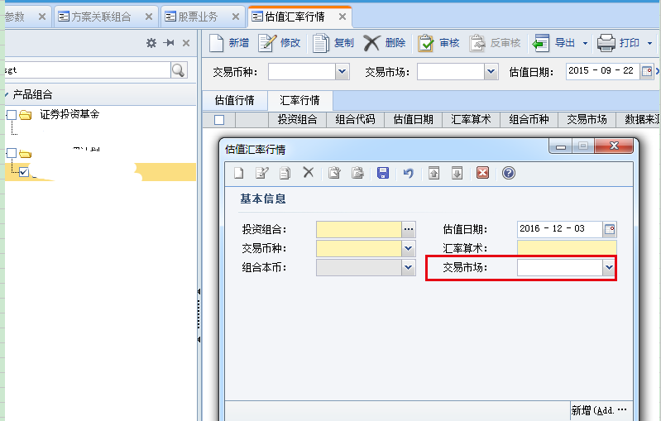 | 2.set界面增加交易市场字段

UC001_003
返回首页

输入操作描述 | 输入内容 | 输出结果 | 注意事项
1.数据库中执行脚本，执行成功后，查看产品基本信息 |  | 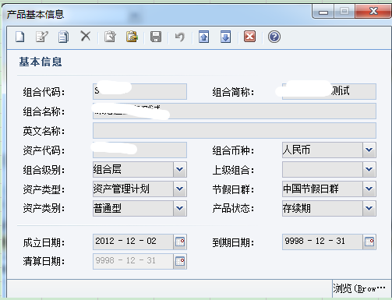
2.维护产品基本信息后在权限管理赋予组合、岗位、用户权限 、进行现金账户设置 |  | 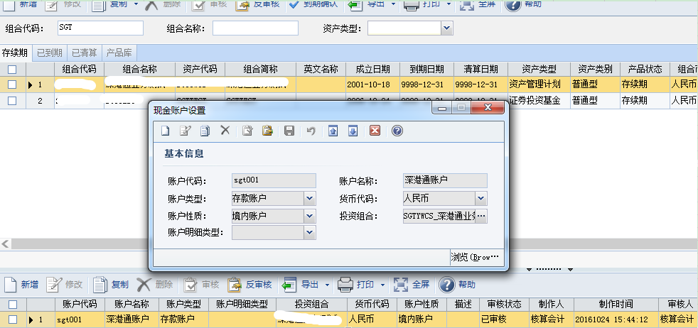
3.进行交易渠道设置（产品基本信息B区域新增）
4.进行股东账户设置
5、在方案关联组合界面给产品绑定汇率转换方案以及核算级别方案 |  | 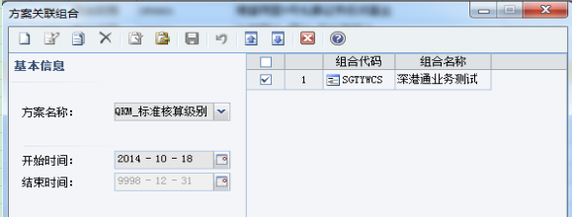

6.股票交易业务界面，选择A区组合，新增股票买入业务，维护一笔联交所股票买入流水（或者直接刷脚本）
7.资产估值核算，20150922号核算股票交易业务和证券库存估值后生成凭证和估值汇率行情，查询凭证 | 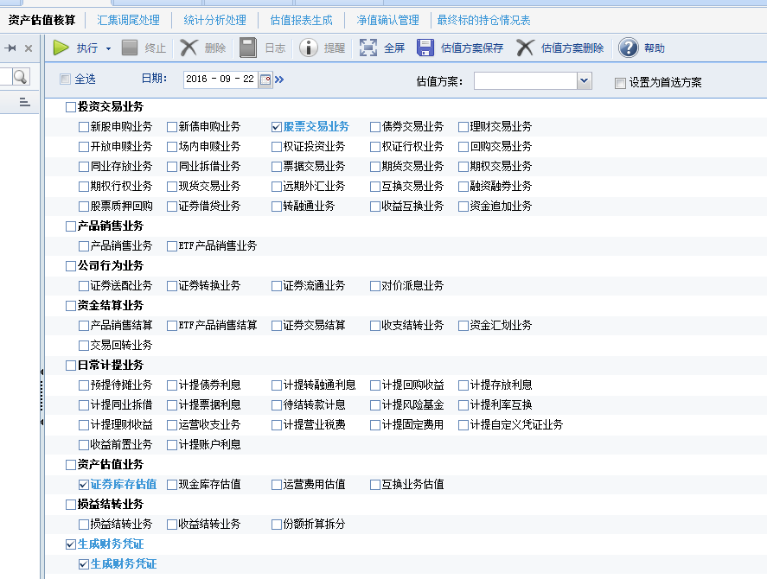
 |  | 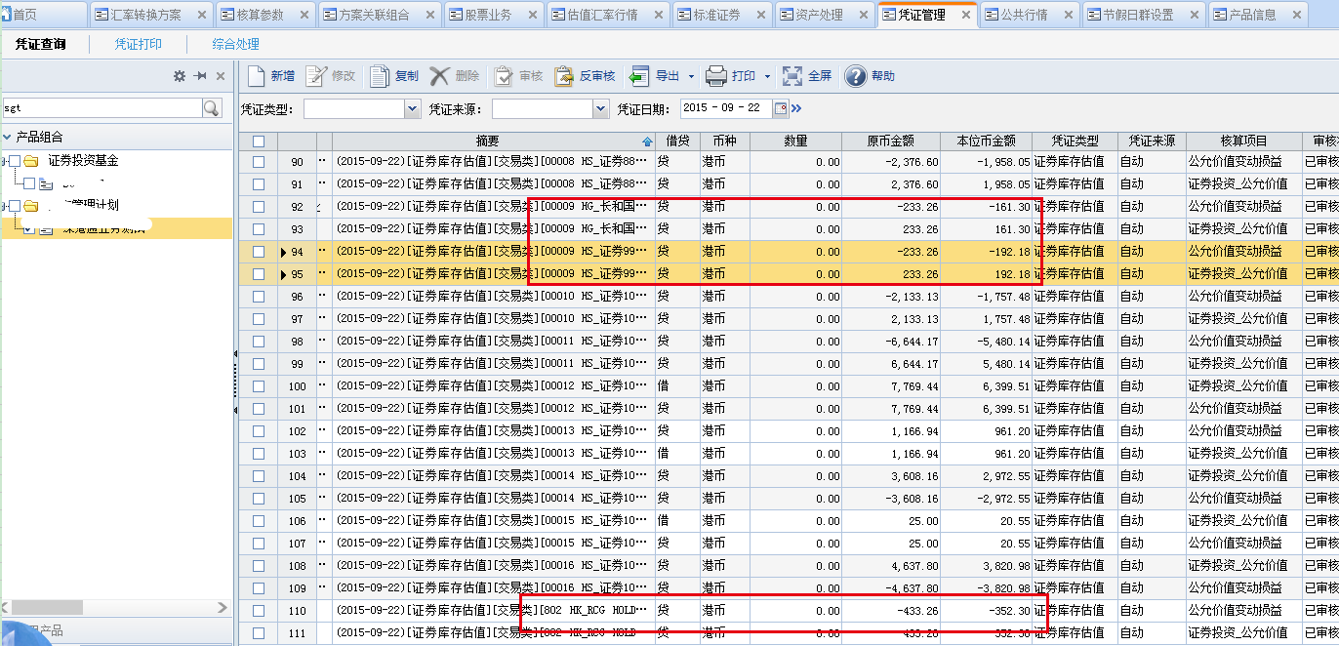
8.删除深港通交易市场的汇率转换方案以及汇率行情资料,核算股票交易业务和证券库存估值后生成的估值汇率行情,只有港股通市场和币种为港币,交易市场为空的 |  | 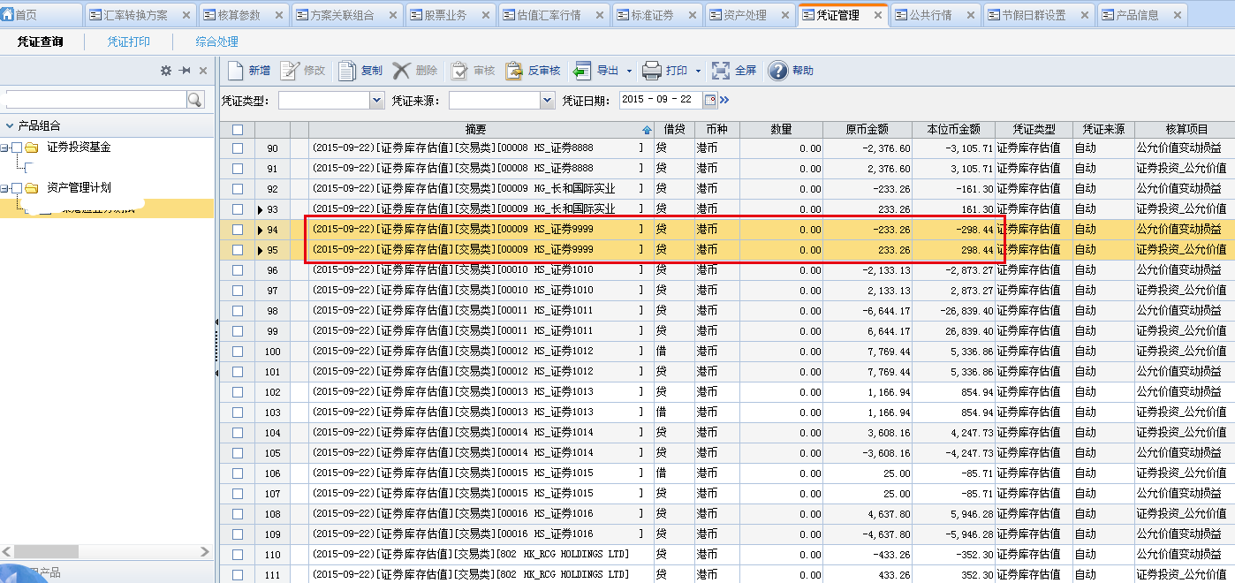 | 1、优先获取对应交易市场的估值汇率，如果找不到对应交易市场的汇率时，则找交易市场为空的。 2、其他市场的证券，找交易市场为空的

UC001_004
返回首页

输入操作描述 | 输入内容 | 输出结果 | 注意事项
1.维护股票分红派息业务 2.资产估值核算 3.查看生成的对价派息业务中应收股利本币金额 | 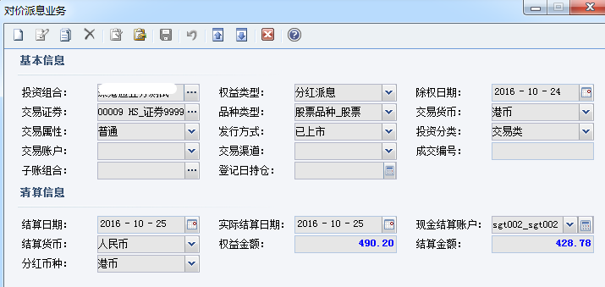 | 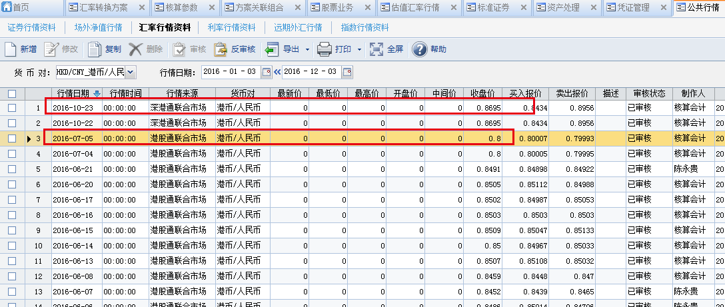
 | 